ケース
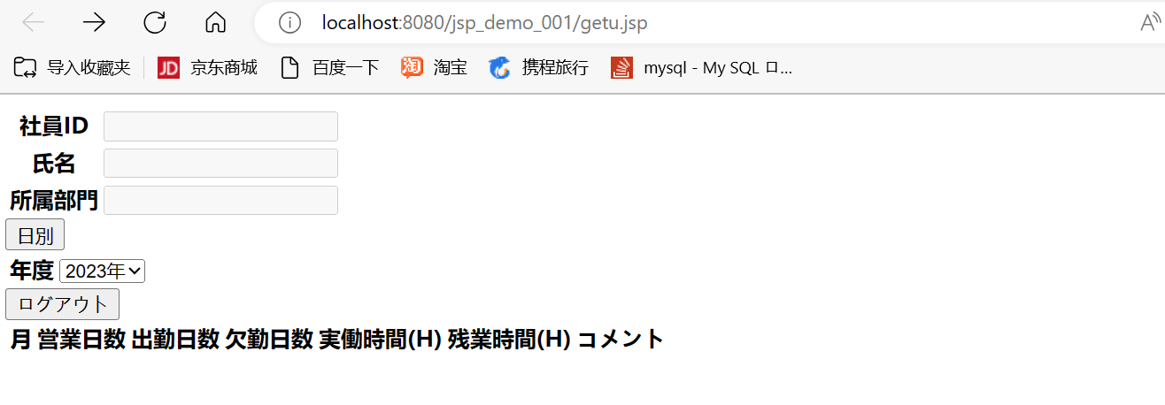

 | 勤怠管理（日別）画面

 | １、追加ボダンに押下、つぎの勤怠情報登録画面に遷移すること
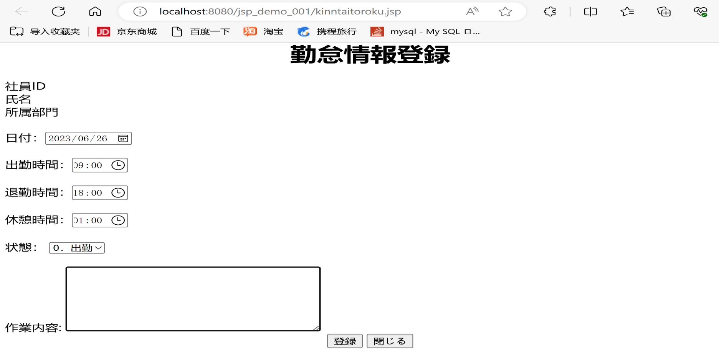

 | 2、一括削除ボダンに押下すると情報を全部削除する

 | 社員ID | 日付 | 出勤時間 | 退勤時間 | 休憩時間 | 作業時間 | 残業時間 | 欠勤時間 | 状態ID | 備考 | 削除フラグ | 作成日時 | 作成者 | 更新日時 | 更新者
 | U_ID | ATTENDANCE_DATE | START_TIME | END_TIME | REST_HOURS | WORKING_HOURS | OVERTIME_HOURS | ABSENCE_HOURS | STATUS_ID | REMARKS | DEL_FLG | CREATE_DATE | CREATE_USER | UPDATE_DATE | UPDATE_USER

 | ３、戻るボダンに押下すると、勤怠管理（月別）画面に遷移すること

 | ４、修正ボダンに押下すると、選択したの一行内容を修正すると、まだ、勤怠情報修正画面に遷移すること
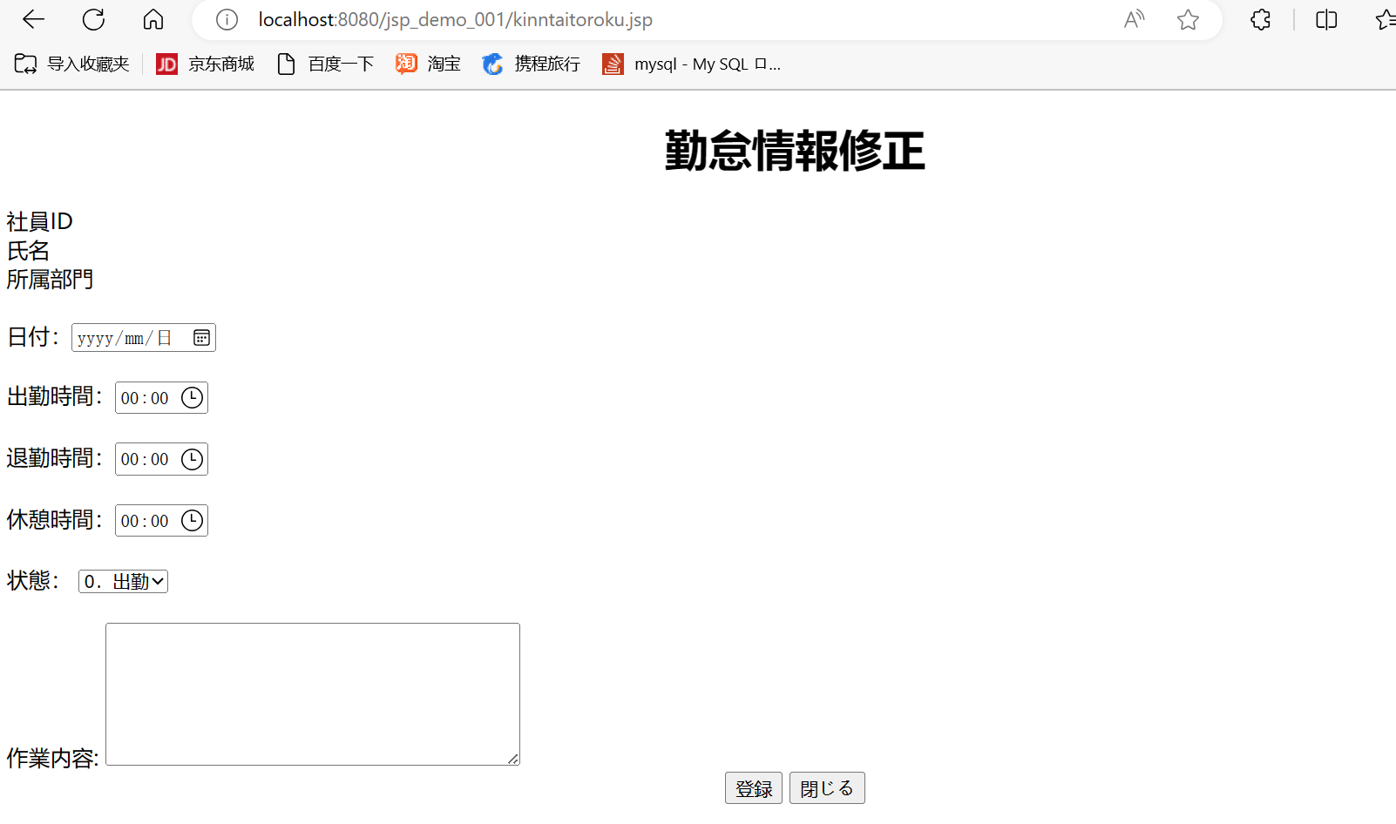

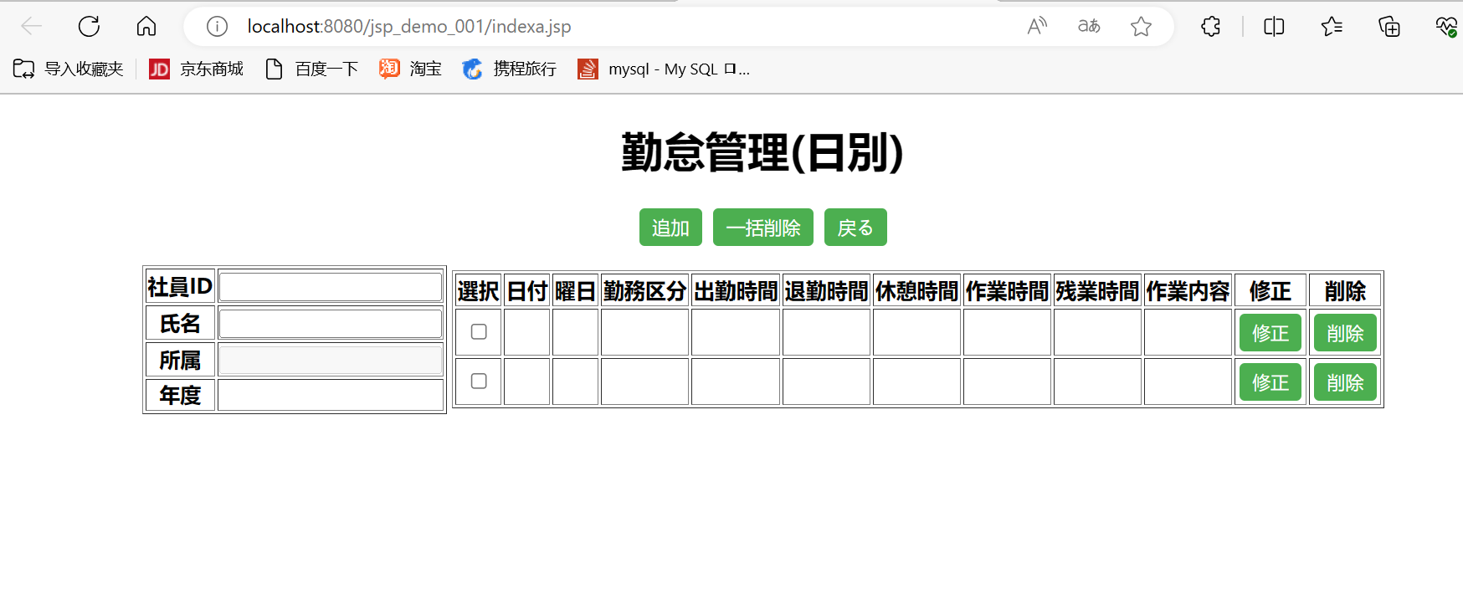

 | 5,削除ボダンに押下すると、一行の内容を削除する。
削除前のデータ | 社員ID | 日付 | 出勤時間 | 退勤時間 | 休憩時間 | 作業時間 | 残業時間 | 欠勤時間 | 状態ID | 備考 | 削除フラグ | 作成日時 | 作成者 | 更新日時 | 更新者
 | U_ID | ATTENDANCE_DATE | START_TIME | END_TIME | REST_HOURS | WORKING_HOURS | OVERTIME_HOURS | ABSENCE_HOURS | STATUS_ID | REMARKS | DEL_FLG | CREATE_DATE | CREATE_USER | UPDATE_DATE | UPDATE_USER
 | 1001 | 2023-06-22 | 9:00:00 | 18:00:00 | 1:00:00 | 8:00:00 | 0:00:00 | 0:00:00 | 0 |  |  | 2023-06-22 | 壮壮 | 2023-06-22 | 壮壮
 | 1002 | 2023-06-23 | 9:00:00 | 18:00:00 | 1:00:00 | 8:00:00 | 0:00:00 | 0:00:00 | 0 |  |  | 2023-06-22 | 壮壮 | 2023-06-22 | 壮壮
 | 1003 | 2023-06-24 | 9:00:00 | 18:00:00 | 1:00:00 | 8:00:00 | 0:00:00 | 0:00:00 | 0 |  |  | 2023-06-22 | 壮壮 | 2023-06-22 | 壮壮
 | 1004 | 2023-06-25 | 9:00:00 | 18:00:00 | 1:00:00 | 8:00:00 | 0:00:00 | 0:00:00 | 0 |  |  | 2023-06-22 | 壮壮 | 2023-06-22 | 壮壮
 | 1005 | 2023-06-26 | 9:00:00 | 18:00:00 | 1:00:00 | 8:00:00 | 0:00:00 | 0:00:00 | 0 |  |  | 2023-06-22 | 壮壮 | 2023-06-22 | 壮壮
削除するの部分 | 1006 | 2023-06-26 | 9:00:00 | 18:00:00 | 1:00:00 | 8:00:00 | 0:00:00 | 0:00:00 | 0 |  |  | 2023-06-22 | 壮壮 | 2023-06-22 | 壮壮

削除したのデータ | 社員ID | 日付 | 出勤時間 | 退勤時間 | 休憩時間 | 作業時間 | 残業時間 | 欠勤時間 | 状態ID | 備考 | 削除フラグ | 作成日時 | 作成者 | 更新日時 | 更新者
 | U_ID | ATTENDANCE_DATE | START_TIME | END_TIME | REST_HOURS | WORKING_HOURS | OVERTIME_HOURS | ABSENCE_HOURS | STATUS_ID | REMARKS | DEL_FLG | CREATE_DATE | CREATE_USER | UPDATE_DATE | UPDATE_USER
 | 1001 | 2023-06-22 | 9:00:00 | 18:00:00 | 1:00:00 | 8:00:00 | 0:00:00 | 0:00:00 | 0 |  |  | 2023-06-22 | 壮壮 | 2023-06-22 | 壮壮
 | 1002 | 2023-06-23 | 9:00:00 | 18:00:00 | 1:00:00 | 8:00:00 | 0:00:00 | 0:00:00 | 0 |  |  | 2023-06-22 | 壮壮 | 2023-06-22 | 壮壮
 | 1003 | 2023-06-24 | 9:00:00 | 18:00:00 | 1:00:00 | 8:00:00 | 0:00:00 | 0:00:00 | 0 |  |  | 2023-06-22 | 壮壮 | 2023-06-22 | 壮壮
 | 1004 | 2023-06-25 | 9:00:00 | 18:00:00 | 1:00:00 | 8:00:00 | 0:00:00 | 0:00:00 | 0 |  |  | 2023-06-22 | 壮壮 | 2023-06-22 | 壮壮
 | 1005 | 2023-06-26 | 9:00:00 | 18:00:00 | 1:00:00 | 8:00:00 | 0:00:00 | 0:00:00 | 0 |  |  | 2023-06-22 | 壮壮 | 2023-06-22 | 壮壮

